iTest架构图
iTest架构图

iTest系统

iTest前端

iTest后端

Jenkins
PostgreSql

TestCase执行机

1.iTest系统
 | 主要负责测试用例的创建、管理和执行。

2.Jenkins
 | 主要负责管理自动化任务、定时启动自动化测试、自动分配TestCase执行机。

3.TestCase执行机
 | 主要运行导航模拟器和TestCase。

4.PostgreSql
 | 主要存储TestCase信息及执行结果。

iTest功能模块
iTest功能模块

测试用例
测试计划

测试计划的增、删、改、查
测试用例的增、删、改、查

分配测试用例
测试用例的批量操作

测试用例的版本管理
测试计划执行

测试用例的履历管理(查看、比较)
执行履历查看

测试计划的导入导出

测试用例的导入导出

iTest与Jenkins接口
后台管理

项目管理（增、删、改）
iTest要提供获取测试计划、测试用例信息接口

模块管理（增、删、改）
iTest要提供写执行结果的接口

国家管理
测试计划与enkins结合执行

仕向地管理
执行结果报表

自定义字段管理
执行结果的显示（担当）

关键字管理
运行结果的显示（组）

角色和权限管理
运行结果的显示（项目）

以前iRedme上的测试用例导入

权限和角色
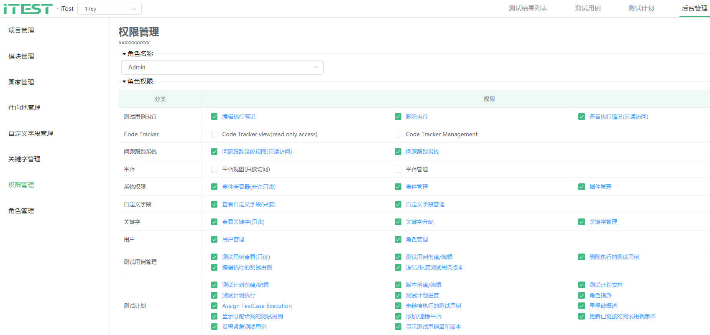
一、iTest的权限汇总（参考TestLink）
 | 编号 | 分类 | 权限
 | 1 | 测试计划 | 测试计划创建/编辑
 | 2 | 测试计划 | 版本创建/编辑
 | 3 | 测试计划 | 测试计划安排
 | 4 | 测试计划 | 测试计划执行
 | 5 | 测试计划 | 测试计划进度
 | 6 | 测试计划 | 角色指派
 | 7 | 测试计划 | Assign TestCase Execution
 | 8 | 测试计划 | 未链接执行的测试用例
 | 9 | 测试计划 | 里程碑概述
 | 10 | 测试计划 | 显示分配给我的测试用例
 | 11 | 测试计划 | 添加/删除平台
 | 12 | 测试计划 | 更新已链接的测试用例版本
 | 13 | 测试计划 | 设置紧急测试用例
 | 14 | 测试计划 | 显示测试用例最新版本
 | 15 | 测试用例管理 | 测试用例查看(只读)
 | 16 | 测试用例管理 | 测试用例创建/编辑
 | 17 | 测试用例管理 | 删除执行的测试用例
 | 18 | 测试用例管理 | 编辑执行的测试用例
 | 19 | 测试用例管理 | 冻结/恢复测试用例版本
 | 20 | 用户 | 用户管理
 | 21 | 用户 | 角色管理
 | 22 | 关键字 | 查看关键字(只读)
 | 23 | 关键字 | 关键字分配
 | 24 | 关键字 | 关键字管理
 | 25 | 自定义字段 | 查看自定义字段(只读)
 | 26 | 自定义字段 | 自定义字段管理
 | 27 | 系统权限 | 事件查看器(允许只读)
 | 28 | 系统权限 | 事件管理
 | 29 | 系统权限 | 插件管理
 | 30 | 平台 | 平台视图(只读访问)
 | 31 | 平台 | 平台管理
 | 32 | 问题跟踪系统 | 问题跟踪系统视图(只读访问)
 | 33 | 问题跟踪系统 | 问题跟踪系统
 | 34 | Code Tracker | Code Tracker view(read only access)
 | 35 | Code Tracker | Code Tracker Management
 | 36 | 测试用例执行 | 编辑执行笔记
 | 37 | 测试用例执行 | 删除执行
 | 38 | 测试用例执行 | 查看执行情况(只读访问)
 | 39 | 国家 | 国家查看
 | 40 |  | 添加、编辑、删除
 | 41 |  | 导入、导出
 | 42 | 模块 | 模块查看
 | 43 |  | 添加、编辑、删除
 | 44 |  | 导入、导出

二、角色

 | 1 | Admin
 | 2 | PL
 | 3 | Leader
 | 4 | Tester
 | 5 | Guest

三、角色的权限可以在页面上编辑

作业流程
创建项目
1、通过一个的手动执行的例子来说明iTest简单的作业流程
 | (1). 管理员创建一个测试项目 "17Cy"。

创建模块
 | (2). Leader 创建模块 Navi和子模块Path。

创建测试用例
 | (3). 测试人员 创建测试用例 “品质测试-中国线路1”，
 |  | 执行方式是“手动”。

创建测试计划
并选择测试用例
 | (4). Leader创建一个测试计划“品质测试计划1”，
 |  | 并选中测试用例“品质测试-中国线路1”

测试计划下
【新建执行】
 | (5). Leader 在测试计划“品质测试计划1”
 |  | 下面新建一个执行。

填写测试结果
 | (6). 测试人员 在该执行下面的对应测试用例里，
 |  | 填上测试结果。

2. 测试项目
 | 2.1 创建一个新的项目
 | 添加项目 【后台管理】==> 【项目管理】 ==> 【添加项目】

 | 填写项目信息，然后点【确定】
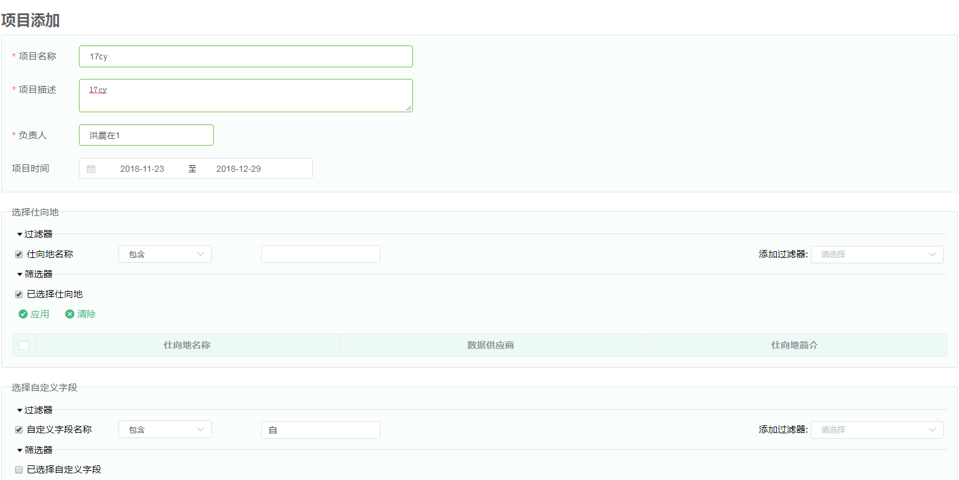

 | 2.2 编辑和删除项目

3. 模块
 | 3.1 添加模块
 |  | 【选择项目】 ==》 【后台管理】==> 【项目管理】 ==> 【添加项目】

 |  | 填模块信息


 | 3.2 添加子模块、编辑和删除模块

4. 模块
 | 3.1 添加模块

测试计划新建和删除流程
测试计划新建流程
iTest新建测试计划

填写测试计划基本信息

用户判断是否要自动化?

是
后端根据配置项，去Jenkins服务器创建一个同名Job。
 |  | 是

填写Jenkins配置项

否
 | 否

保存

删除测试计划

iTest删除测试计划

判断有Jenkins Job?

是
 |  | 是

删除Jenkins服务器同名Job

否
 | 否

删除测试计划基本信息

保存

测试计划新建执行
测试计划--新建执行

新建执行

有无Jenkins Job?

是
 |  | Y

通过测试计划名称从Jenkins获取next build number

 | N
否

当前执行版本 += 1
当前执行版本 > next build number

是
 |  |  | Y

设置Jenkins的next build number = 当前执行版本 + 1
否
 |  | N

当前执行版本 = next build number
当前执行版本 += 1

通知Jenkins自动化执行

新建执行结束

保存自动化执行结果
保存自动化执行的结果：由iTest提供接口，执行机调用该接口，并传入执行结果的数据。

收到执行结果

传入的数据必须带上测试计划名称和执行版本
根据测试计划名称、执行版本找到对应测试计划执行

i = 0

i <= 记录数
否

是

读取第i条测试用例的执行结果

找到该测试用例并写入执行结果

i += 1

保存结束

测试计划自动化执行时序
一、iTest驱动执行
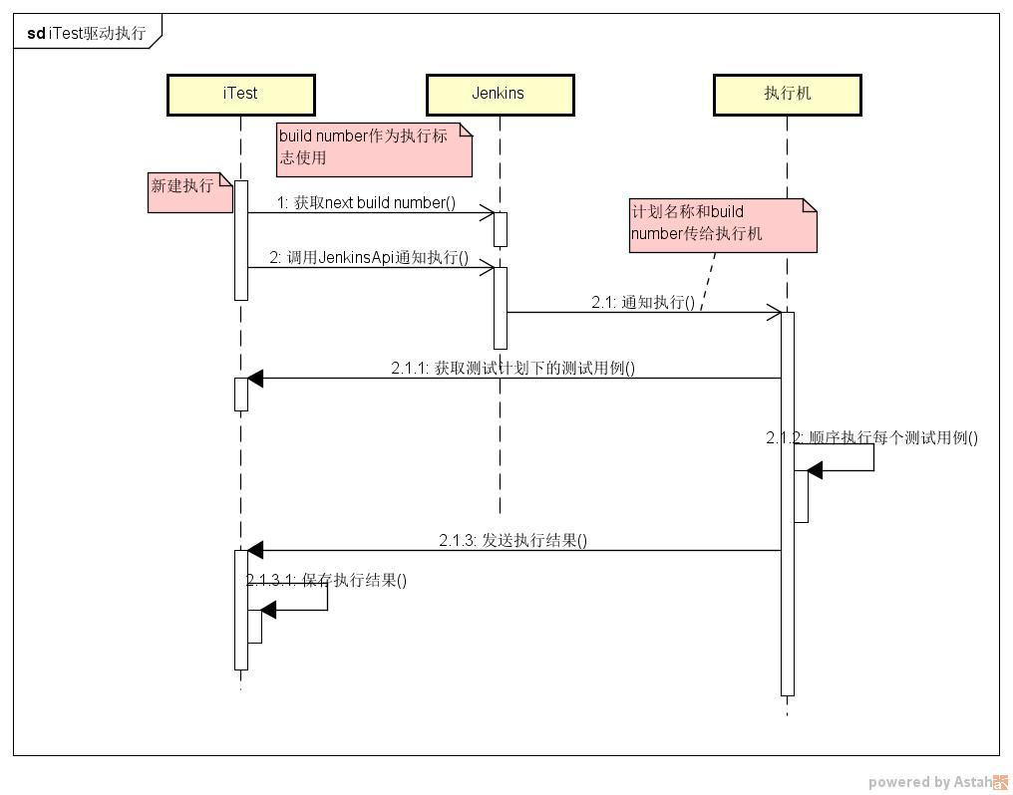

二、Jenkins驱动执行
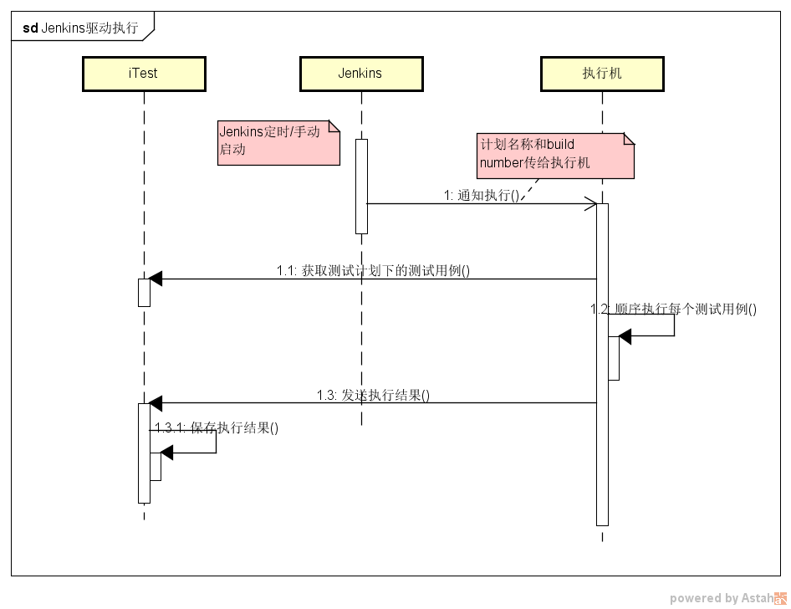

难点： | 参数和返回值传递。
 | 参数有：起点坐标、终点坐标、算路权重等
 | 返回值：分数、执行时间、路径形状点坐标等

调用测试Case代码
code_path = 'a.b.c.class_name'
logic_package = code_path[:code_path.rfind(".")]
exec("import " + logic_package) # import, 也可以用from logic_package import class_name
obj = eval(logic_package + "(self, 参数)") # 生成对象
objCase.run() # do something...

